h40 h40
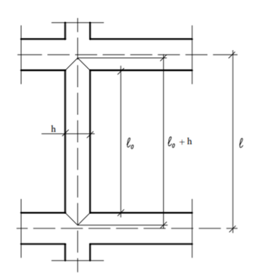

COMPRIMENTO DE FLAMBAGEM

lo | 2.60 | m | lo | 2.60 | m | Distância de face a face do topo da viga inferior até o fundo da viga superior
hv,sup | 0.40 | m | hv,sup | 0.40 | m | Altura da viga superior
hv,inf | 0.40 | m | hv,inf | 0.40 | m | Altura da viga inferior
h,pil | 0.20 | m | h,pil | 0.30 | m | Espessura do pilar na direção considerada

lo+h | 2.80 | m | lo+h | 2.90 | m
l | 3.00 | m | l | 3.00 | m

le | 2.80 | m | le | 2.90 | m | Comprimento equivalente

